Quiz
Nombre y Apellido |  | Fecha

Una vez terminado el quiz, debe renombrar el archivo .xlsx adicionando _nombre_apellido y subirlo en el classroom
¡Éxito!

1. Describa brevemente cada punto del proceso para ciencia de datos que recomienda el texto leído en ciencia de datos.
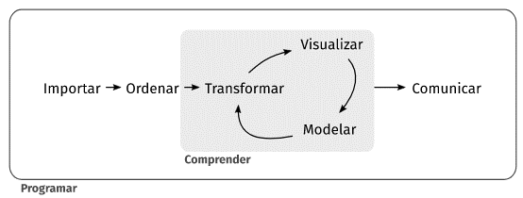

2. Determine el ratio de distorsión de la siguiente visualización entre 2014 y 2017:
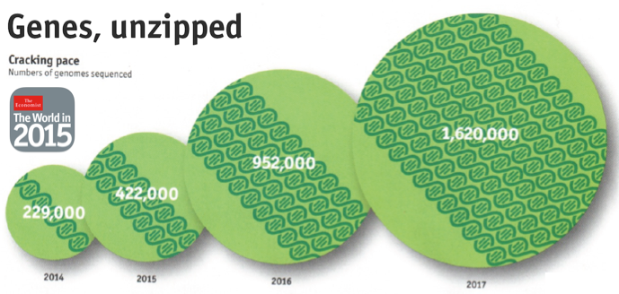

3. Completa lasiguiente oración:
La exploración de datos es el _______ de mirar tus _________, generar _________ rápidamente, _________ con celeridad y luego _________ el proceso de manera iterativa

4. Describa brevemente cada punto del ciclo de análisis visual visto en clases y sugerido por tableau:
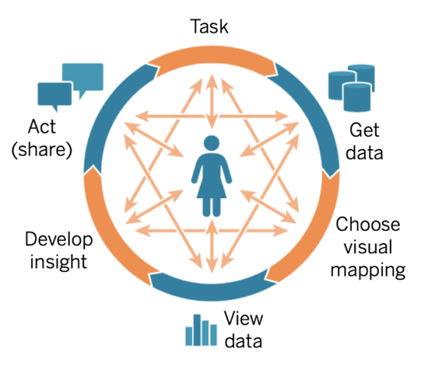

5. Mencione 3 características del Análisis exploratorio, y 3 características del análisis explicativo.

6. El mapa mercator muestra correctamente el área de los países. Marque en la casilla
FALSE
TRUE

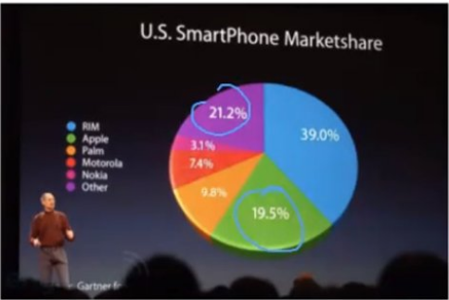
7. El siguiente pie chart fue presentado en un evento de apple:

Utilice la información siguiente y reexprese la visualización aplicando los principios de visualización:
 | Ratio de tinta de datos
 | Mantener la integridad de la visualización (ratio de distorsión)
 | Mantener la dimension de la variable, evitando efectos 3D
 | Teoría del color

Compañía | Porcentaje
RIM | 39.0%
Other | 21.2%
Apple | 19.5%
Palm | 9.8%
Motorola | 7.4%
Nokia | 3.1%

8. Con los siguientes datos ficticios generados con GPT, elija una gráfica para visualizar los mismos. Finalmente escriba brevemente si mantendría la gráfica o no en caso de contar con los datos anonimizados completos de una ciudad (por ejemplo 100000 personas).

Nombre | Género | Edad | Peso
Juan | Masculino | 25 | 80 kg
Maria | Femenino | 22 | 60 kg
Luis | Masculino | 30 | 90 kg
Ana | Femenino | 27 | 70 kg
Pedro | Masculino | 32 | 95 kg
Sofia | Femenino | 29 | 65 kg
Carlos | Masculino | 35 | 100 kg
Isabel | Femenino | 31 | 68 kg
Adrian | Masculino | 28 | 82 kg
Marta | Femenino | 24 | 63 kg

